关系图
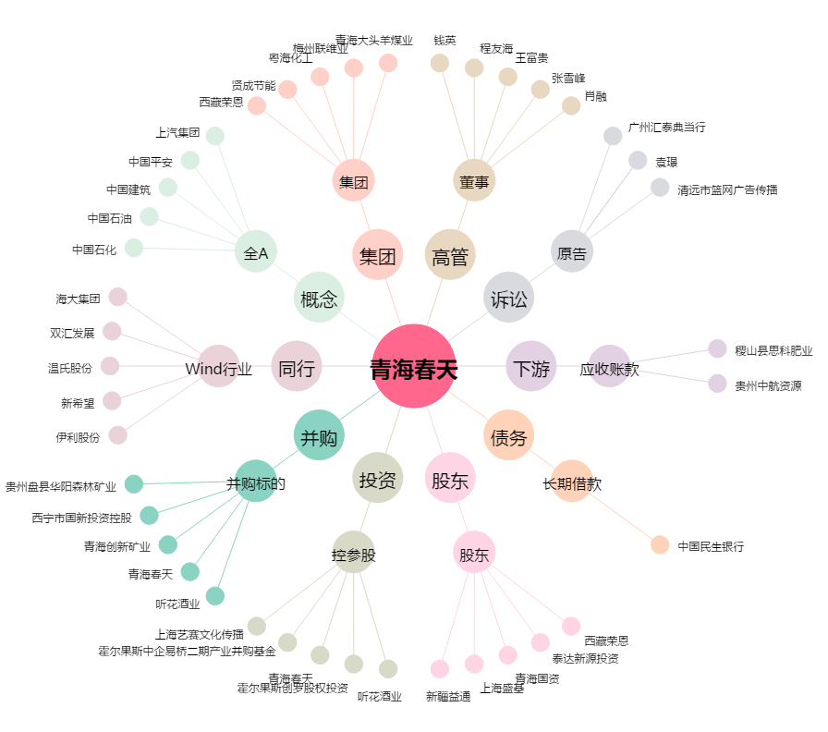
青海春天[600381.SH] - 关系概览图

